Задание 3,4
Регион | 2020 | Выявлено | Умерло | Выявлено на 100000 | Умерло на 100000 | Ранж выявленных | Ранж умерло
Алтайский край | 2,306,753 | 731 | 3 | 31.69 | 0.13 | 40 | 6
Амурская область | 785,945 | 340 | 0 | 43.26 | 0.00 | 19 | 60.5
Архангельская область | 1,087,543 | 676 | 0 | 62.16 | 0.00 | 6 | 60.5
Астраханская область | 1,001,780 | 288 | 1 | 28.75 | 0.10 | 49 | 14
Белгородская область | 1,545,205 | 479 | 1 | 31.00 | 0.06 | 41 | 27
Брянская область | 1,187,587 | 346 | 1 | 29.13 | 0.08 | 48 | 20
Владимирская область | 1,350,257 | 457 | 1 | 33.85 | 0.07 | 34 | 24
Волгоградская область | 2,482,796 | 799 | 0 | 32.18 | 0.00 | 39 | 60.5
Вологодская область | 1,155,744 | 375 | 0 | 32.45 | 0.00 | 38 | 60.5
Воронежская область | 2,314,906 | 1541 | 1 | 66.57 | 0.04 | 3 | 30
Еврейская автономная область | 157,402 | 69 | 0 | 43.84 | 0.00 | 17 | 60.5
Забайкальский край | 1,056,592 | 139 | 0 | 13.16 | 0.00 | 77 | 60.5
Ивановская область | 992,083 | 306 | 1 | 30.84 | 0.10 | 42 | 12
Иркутская область | 2,383,107 | 1202 | 2 | 50.44 | 0.08 | 13 | 21
Кабардино-Балкарская Республика | 868,771 | 141 | 0 | 16.23 | 0.00 | 73 | 60.5
Калининградская область | 1,015,568 | 298 | 1 | 29.34 | 0.10 | 47 | 15
Калужская область | 1,001,777 | 201 | 0 | 20.06 | 0.00 | 65 | 60.5
Камчатский край | 312,342 | 52 | 0 | 16.65 | 0.00 | 71 | 60.5
Карачаево-Черкесская Республика | 465,443 | 91 | 0 | 19.55 | 0.00 | 66 | 60.5
Кемеровская область | 2,645,650 | 910 | 3 | 34.40 | 0.11 | 31 | 8 | Вывод 3.1: в среднем у 30 человек из 100000 выявлялось заболевание, у Москвы, Санкт-Петербурга, Тюменской области этот показатель выше и составляет примерно 70 человек на 100000
Кировская область | 1,256,287 | 168 | 1 | 13.37 | 0.08 | 75 | 22
Костромская область | 630,904 | 207 | 0 | 32.81 | 0.00 | 36 | 60.5
Краснодарский край | 5,679,704 | 1729 | 1 | 30.44 | 0.02 | 44 | 35
Красноярский край | 2,861,077 | 1154 | 5 | 40.33 | 0.17 | 23 | 4
Курганская область | 822,868 | 285 | 0 | 34.63 | 0.00 | 30 | 60.5
Курская область | 1,100,248 | 579 | 0 | 52.62 | 0.00 | 10 | 60.5
Ленинградская область | 1,884,292 | 743 | 0 | 39.43 | 0.00 | 25 | 60.5
Липецкая область | 1,133,782 | 371 | 1 | 32.72 | 0.09 | 37 | 19
Магаданская область | 139,592 | 9 | 0 | 6.45 | 0.00 | 82 | 60.5
Москва | 12,666,565 | 8610 | 26 | 67.97 | 0.21 | 1 | 3
Московская область | 7,699,681 | 1660 | 2 | 21.56 | 0.03 | 64 | 33
Мурманская область | 737,134 | 191 | 0 | 25.91 | 0.00 | 54 | 60.5
Ненецкий автономный округ | 44,250 | 26 | 0 | 58.76 | 0.00 | 7 | 60.5
Нижегородская область | 3,189,749 | 855 | 4 | 26.80 | 0.13 | 51 | 7
Новгородская область | 594,461 | 285 | 0 | 47.94 | 0.00 | 15 | 60.5
Новосибирская область | 2,792,003 | 951 | 0 | 34.06 | 0.00 | 33 | 60.5
Омская область | 1,915,170 | 245 | 2 | 12.79 | 0.10 | 78 | 10
Оренбургская область | 1,949,875 | 446 | 0 | 22.87 | 0.00 | 61 | 60.5
Орловская область | 729,092 | 381 | 0 | 52.26 | 0.00 | 12 | 60.5
Пензенская область | 1,298,230 | 567 | 2 | 43.67 | 0.15 | 18 | 5
Пермский край | 2,589,261 | 1263 | 2 | 48.78 | 0.08 | 14 | 23 | Вывод 3.2: Количество умерших на 100000 человек в большинстве случаев меньше 0,04, исключение составляет Санкт-Петербург с показателем 0,33 на 100000 человек
Приморский край | 1,886,856 | 355 | 0 | 18.81 | 0.00 | 67 | 60.5
Умерло на 100000 относительно параметра "Выявлено на 100000"
Псковская область | 623,182 | 258 | 0 | 41.40 | 0.00 | 22 | 60.5
Республика Адыгея | 463,128 | 79 | 0 | 17.06 | 0.00 | 68 | 60.5
Республика Алтай | 220,568 | 36 | 0 | 16.32 | 0.00 | 72 | 60.5
Республика Башкортостан | 4,025,968 | 569 | 2 | 14.13 | 0.05 | 74 | 29
Республика Бурятия | 985,684 | 215 | 1 | 21.81 | 0.10 | 63 | 11
Республика Дагестан | 3,122,080 | 112 | 1 | 3.59 | 0.03 | 84 | 32
Республика Ингушетия | 511,313 | 39 | 0 | 7.63 | 0.00 | 81 | 60.5
Республика Калмыкия | 270,560 | 95 | 0 | 35.11 | 0.00 | 29 | 60.5
Республика Карелия | 611,567 | 384 | 0 | 62.79 | 0.00 | 5 | 60.5
Республика Коми | 817,032 | 318 | 0 | 38.92 | 0.00 | 26 | 60.5
Республика Крым | 1,907,100 | 453 | 2 | 23.75 | 0.10 | 60 | 9
Республика Марий Эл | 677,375 | 30 | 0 | 4.43 | 0.00 | 83 | 60.5
Республика Мордовия | 784,581 | 201 | 0 | 25.62 | 0.00 | 55 | 60.5
Республика Саха | 976,983 | 512 | 0 | 52.41 | 0.00 | 11 | 60.5
Республика Северная Осетия-Алания | 694,967 | 67 | 0 | 9.64 | 0.00 | 79 | 60.5
Республика Татарстан | 3,898,504 | 971 | 0 | 24.91 | 0.00 | 57 | 60.5
Республика Тыва | 328,875 | 56 | 0 | 17.03 | 0.00 | 69 | 60.5
Республика Хакасия | 533,149 | 247 | 0 | 46.33 | 0.00 | 16 | 60.5
Ростовская область | 4,189,653 | 1021 | 1 | 24.37 | 0.02 | 59 | 34
Рязанская область | 1,103,552 | 379 | 1 | 34.34 | 0.09 | 32 | 18 | Вывод 4: чем выше количество выявленных случаев, тем выше вероятность смертности, это подтверждает Санкт-Петербург, но есть исключение, город Севастополь, при малом количестве выявленных случаев, большая смертность
Самарская область | 3,166,848 | 1777 | 3 | 56.11 | 0.09 | 9 | 16
Санкт-Петербург | 5,391,203 | 3623 | 18 | 67.20 | 0.33 | 2 | 1
Саратовская область | 2,408,503 | 847 | 0 | 35.17 | 0.00 | 28 | 60.5
Сахалинская область | 486,939 | 65 | 0 | 13.35 | 0.00 | 76 | 60.5
Свердловская область | 4,300,374 | 1418 | 0 | 32.97 | 0.00 | 35 | 60.5
Севастополь | 479,565 | 46 | 1 | 9.59 | 0.21 | 80 | 2
Смоленская область | 928,008 | 233 | 0 | 25.11 | 0.00 | 56 | 60.5
Ставропольский край | 2,798,184 | 831 | 1 | 29.70 | 0.04 | 46 | 31
Тамбовская область | 1,000,584 | 428 | 1 | 42.78 | 0.10 | 20 | 13
Тверская область | 1,252,999 | 211 | 0 | 16.84 | 0.00 | 70 | 60.5
Томская область | 1,074,805 | 425 | 1 | 39.54 | 0.09 | 24 | 17
Тульская область | 1,457,621 | 358 | 1 | 24.56 | 0.07 | 58 | 25
Тюменская область | 1,540,403 | 1017 | 0 | 66.02 | 0.00 | 4 | 60.5
Удмуртская Республика | 1,497,156 | 853 | 1 | 56.97 | 0.07 | 8 | 26
Ульяновская область | 1,224,071 | 320 | 0 | 26.14 | 0.00 | 52 | 60.5
Хабаровский край | 1,308,385 | 399 | 0 | 30.50 | 0.00 | 43 | 60.5
Ханты-Мансийский автономный округ | 1,681,165 | 468 | 0 | 27.84 | 0.00 | 50 | 60.5
Челябинская область | 3,454,589 | 788 | 2 | 22.81 | 0.06 | 62 | 28
Чеченская Республика | 1,488,359 | 27 | 0 | 1.81 | 0.00 | 85 | 60.5
Чувашская Республика | 1,212,847 | 467 | 0 | 38.50 | 0.00 | 27 | 60.5
Чукотский автономный округ | 49,908 | 15 | 0 | 30.06 | 0.00 | 45 | 60.5
Ямало-Ненецкий автономный округ | 545,727 | 232 | 0 | 42.51 | 0.00 | 21 | 60.5
Ярославская область | 1,247,407 | 324 | 0 | 25.97 | 0.00 | 53 | 60.5

Задание 5
Динамика случаев заражения | Поисковые запросы: COVID-19 | Количество заражений в день
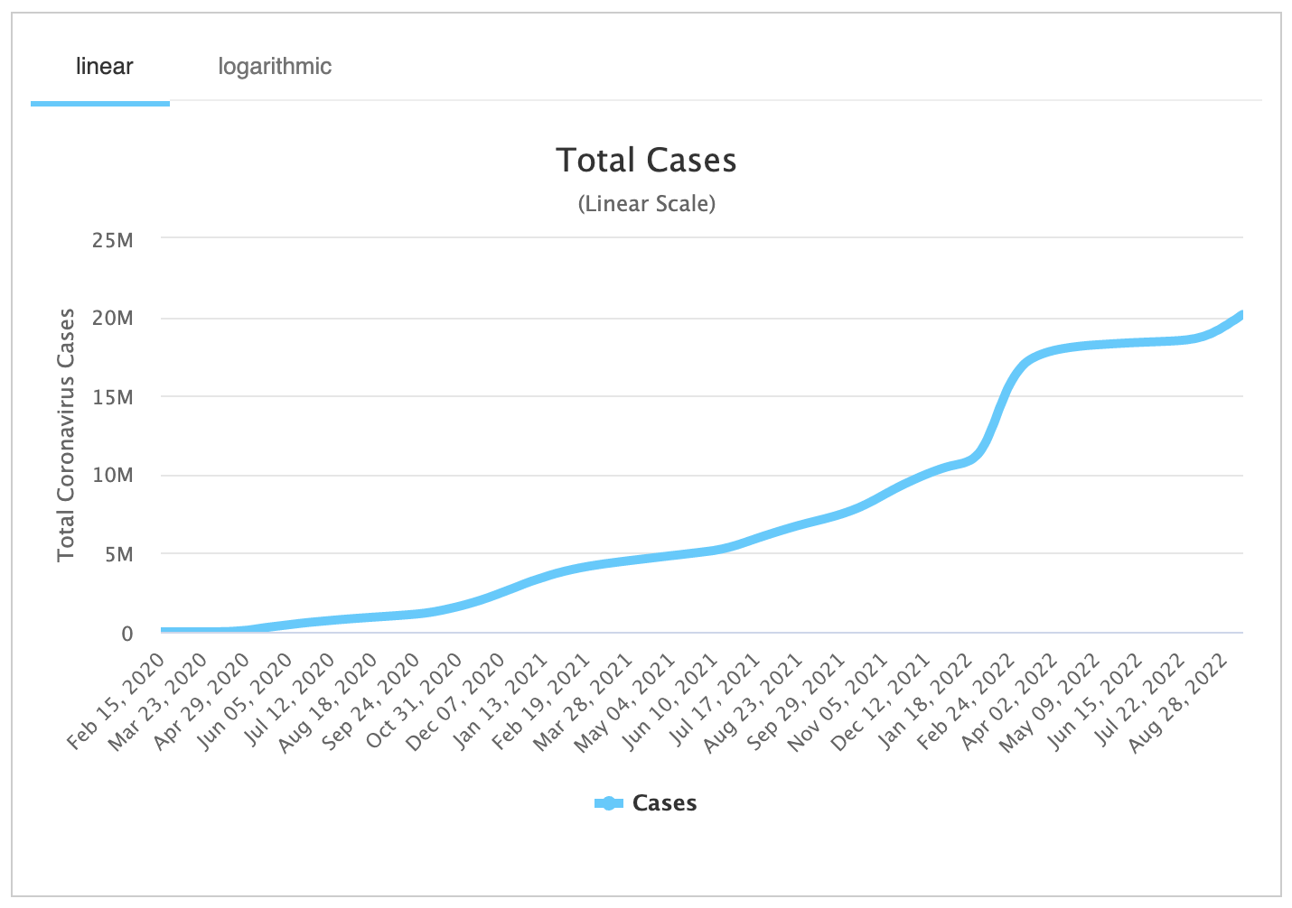
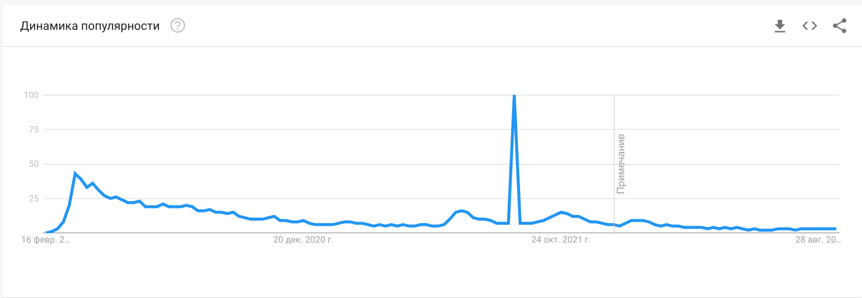
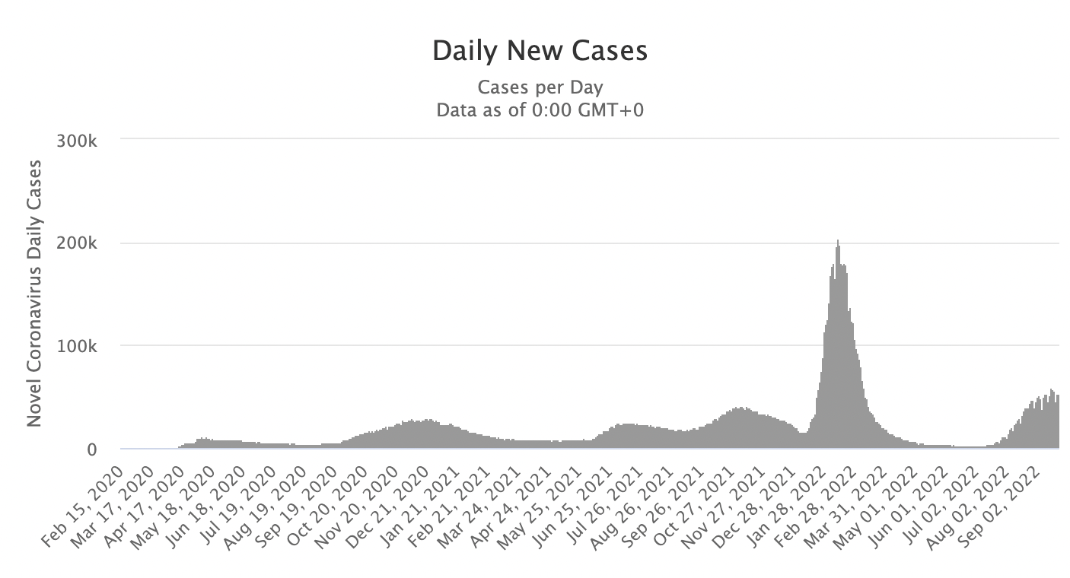

 | Поисковые запросы: Вакцина против COVID-19
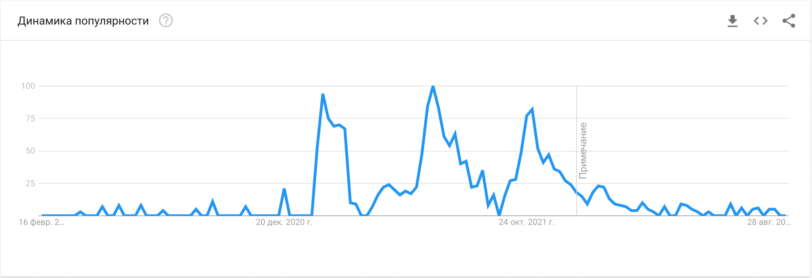

Вывод 5: наибольшее количество поисковых запросов было в начале распространения заболевания, при этом количество случаев заражения было не велико, максимумы запросов вакцины соответствуют повышеным запросам COVID-19, прямой взаимосвязи количества зараженных и поисковых запросов не выявленно

